Sheet1
 | 中华人民共和国海关出口货物报关单

预录入编号： 海关编号：
出口口岸 | 备案号 出口日期 申报日期
深圳海关 |  |  |  | 2016-08-11 |  | 2016-08-11
经营单位： 4403160TPC 运输方式 运输工具名称 提运单号
深圳市理诚科技有限公司 |  |  | 航空运输
发货单位 4403160TPC 贸易方式 征免性质 结汇方式
深圳市理诚科技有限公司 |  |  | 一般贸易 | 一般征税 |  | 电汇
许可证号 运抵国（地区） 指运港 境内货源地
 |  | 德国 |  | 德国 |  | 深圳
批准文号 成交方式 运费 保费 杂费
 |  | CFR
合同协议号 件数 包装种类 毛重（公斤） 净重（公斤）
20160809_LC_YD009 |  | 29 |  | 307.40 |  | 278.40
集装箱号 随附单据 生产厂家
 |  | 随附单证
标记唛码及备注

项号 商品编号 商品名称、规格型号 数量及单位 最终目的国（地区）单价 总价 币制 征免

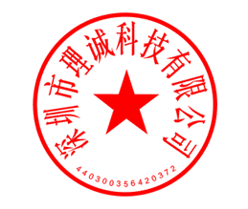
税费征收情况

录入员 录入单位 |  |  | 兹声明以上申报无讹并承担法律责任 |  | 海关审单批注及放行日期（签章）

报关员 |  |  |  |  | 审单 审价

 |  |  | 申报单位（签章） |  | 征税 统计
单位地址

 |  |  |  |  | 查验 放行
邮编 电话 填制日期

